Calculation
 |  |  | category | n_ai | n_manual | p_ai = n_ai / N | p_manual = n_manual / N | contribution = p_ai × p_manual
Total Evaluated Segments | 60 |  | anger | 18 | 19 | 0.3000 | 0.3167 | 0.0950
Exact Label-Set Matches | 52 |  | neutral | 17 | 19 | 0.2833 | 0.3167 | 0.0897
Exact Label-Set Match Rate (pₒ) | 0.8667 | p_e=\sum_{i=1}^{N} p_{AI}(i)p_{Manual}(i) | uncertain | 11 | 8 | 0.1833 | 0.1333 | 0.0244
Expected Agreement by Chance (pₑ) | 0.2194 |  | joy | 4 | 5 | 0.0667 | 0.0833 | 0.0056
Cohen's Kappa (κ) | 0.8292 |  | sadness | 2 | 4 | 0.0333 | 0.0667 | 0.0022
 |  |  | anger|fear | 2 | 2 | 0.0333 | 0.0333 | 0.0011
 |  |  | fear | 2 | 2 | 0.0333 | 0.0333 | 0.0011
 |  |  | anger|sadness | 1 | 1 | 0.0167 | 0.0167 | 0.0003
Total Evaluated Segments | 60 |  | anger|uncertain | 1 | 0 | 0.0167 | 0.0000 | 0.0000
Exact Transcript Matches | 31 |  | neutral|sadness | 1 | 0 | 0.0167 | 0.0000 | 0.0000
Exact Transcript Match Rate | 0.5167 |  | sadness|uncertain | 1 | 0 | 0.0167 | 0.0000 | 0.0000
AI-Generated Word Count | 3047
Reference Word Count | 3047 |  | Total |  |  |  |  | 0.2194
Matched Words | 2934
Word Insertions | 0
Word Deleteions | 0
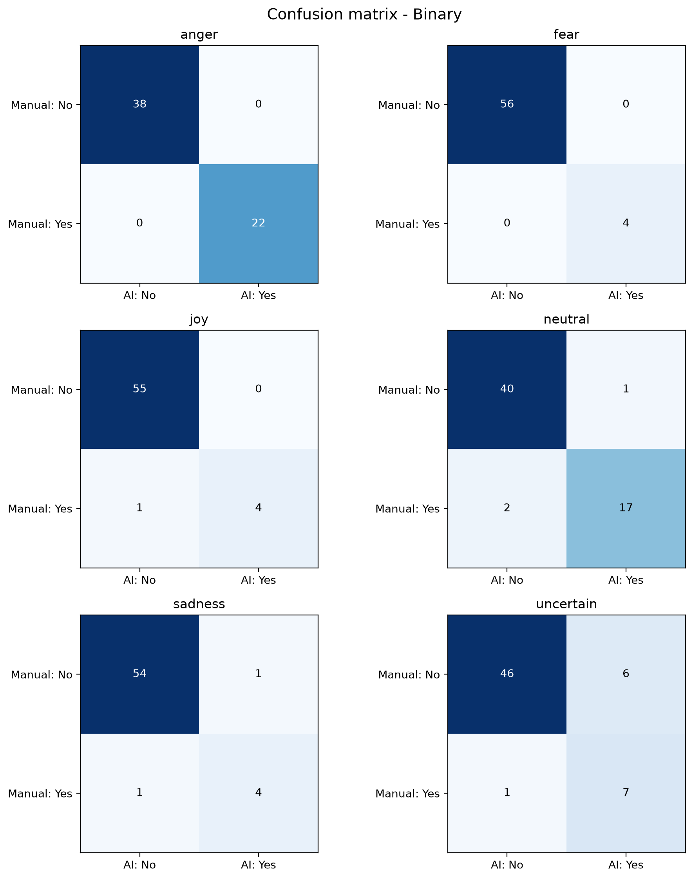
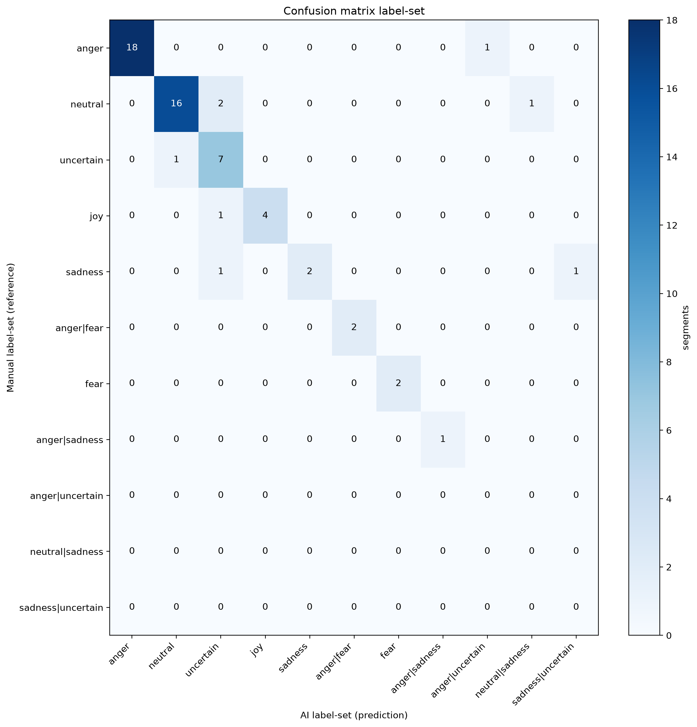
Word Substitutions | 113
Word Match Rate | 0.9629
Word Error Rate (WER) | 0.0371

Total Manual Annotation Time (s) | 9953
Total AI-Assisted Annotation Time (s) | 4905
Absolute Time Savings (s) | 5048
Relative Time Reduction (%) | 0.5072
Annotation Speedup Factor | 2.03

